Testrail Test Run
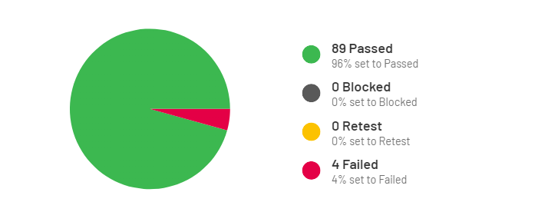

Section | Status Oranı
Login | 100% passed
Register | 100% passed
Multiprofile | 100% passed
Bana özel | 98% Passed 2% Failed
TV | 100% passed
Dizi | 100% passed
Film | 99% Passed 1% Failed
Spor | 99% Passed 1% Failed
Listelerim | 100% passed

